処理フロー（ファイル出力画面_初期表示）
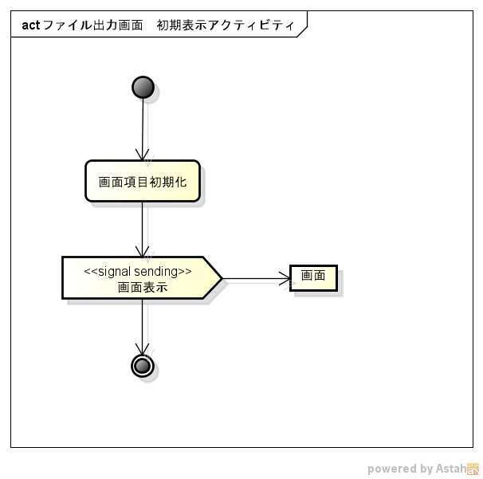
処理フロー | 画面名 | ファイル出力
 | 処理名 | 初期表示

